KOLLEKTORIKAPID
HEKAMERK OÜ |  |  |  |  | 11.05
LEIVA 4, 12618 TALLINN
TEL. 6776 300 | info@hekamerk.ee

HINNAKIRI |  |  |  |  | MAI 2021

KOLLEKTORIKAPID
 |  | PARTNERI SOODUSTUS: |  |  | 0%
 | KOOD | MÕÕT | HIND |  | HIND
 |  |  | KM-TA |  | KM-TA

 |  | (LAIUS / KÕRGUS / SÜGAVUS )
 |  | [ mm ]

STANDARD "ECOBOX" SEINASISENE KAPP

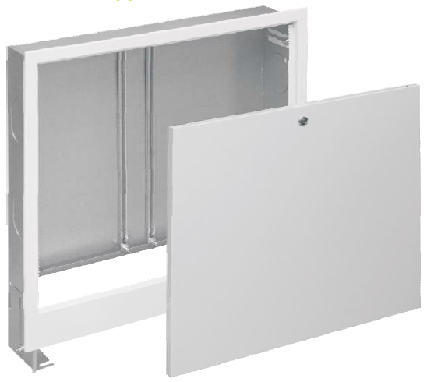
 | 1406117001 | 335x575-665x110-170 | 45.27 | 1069.00
 | 1406117002 | 435x575-665x110-170 | 50.30 | 1096.00
 | 1406117003 | 565x575-665x110-170 | 52.73 | 1188.00
 | 1406117004 | 715x575-665x110-170 | 61.08 | 1336.00
 | 1406117005 | 795x575-665x110-170 | 66.34 | 1446.00
 | 1406117006 | 955x575-665x110-170 | 72.11 | 1741.00
 | 1406117000 | 1140x575-665x110-170 | 110.98



STANDARD "ECOBOX" SEINAPEALNE KAPP

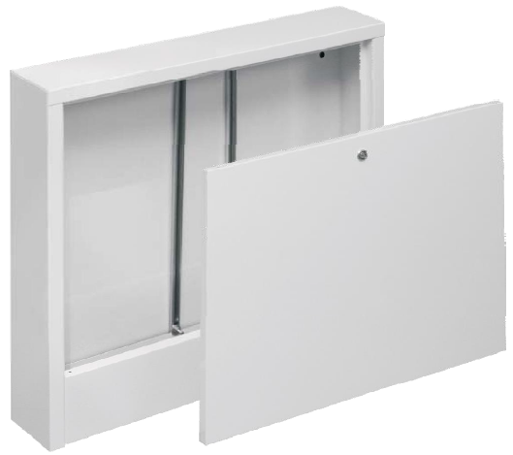
 | 1406180002 | 385x580x110 | 44.67 | 1069.00
 | 1406180003 | 485x580x110 | 47.68 | 1096.00
 | 1406180004 | 615x580x110 | 51.72 | 1188.00
 | 1406180005 | 760x580x110 | 58.12 | 1336.00
 | 1406180006 | 845x580x110 | 65.27 | 1446.00
 | 1406180000 | 1015x580x110 | 74.43 | 1840.00
 | 1406180001 | 1150x580x110 | 101.50


SEINAPEALNE KAPP "SWN-OP"

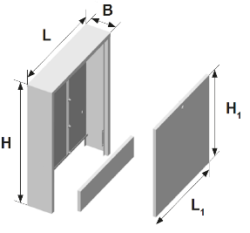
 | 1446180000 | 710x580x140 | 96.63
 | 1446180001 | 710x780x140 | 116.39
 | 1446180002 | 710x930x140 | 131.39

SEINAPEALNE KAPP TÖÖSTUSLIKULE KOLLEKTORILE


 | K-720155 | 550x1100x350 | 382.32
 | K-720175 | 750x1100x350 | 416.88
 | K-95X1100 | 950x1100x350 | 481.68

RAAMITA ESIPANEELIGA KAPID "SLIM" JA "SLIM+"

SEINASISENE KAPP SLIM

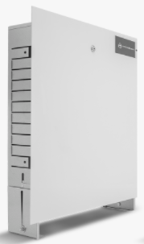
 | 1406117031 | 575-675x335x110-160 | 51.374
 | 1406117032 | 575-675x435x110-160 | 57.664
 | 1406117033 | 575-675x565x110-160 | 62.339
 | 1406117034 | 575-675x715x110-160 | 70.04
 | 1406117035 | 575-675x795x110-160 | 76.568
 | 1406117036 | 575-675x965x110-160 | 94.299
 | 1406117037 | 575-675x1140x110-160 | 116.212

SEINASISENE KAPP SLIM+
DIN-paigaldussiiniga automaatika jaoks

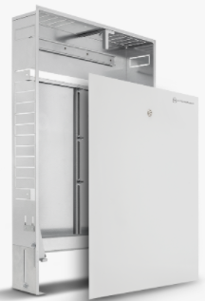
 | 1414183018 | 750-850x450x110-160 | 95.761
 | 1414183019 | 750-850x550x110-160 | 104.108
 | 1414183020 | 750-850x700x110-160 | 118.711
 | 1414183021 | 750-850x850x110-160 | 127.602
 | 1414183022 | 750-850x1000x110-160 | 133.297
 | 1414183023 | 750-850x1200x110-160 | 151.946

